PAGOS
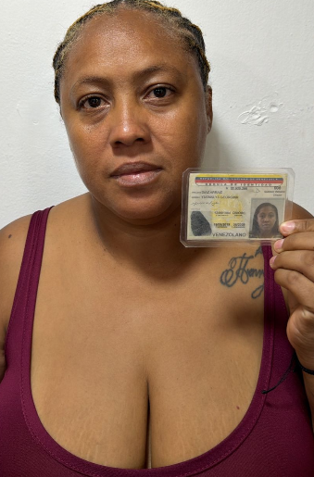
CODIGO | MOTO | MODELO | MARCA | PLACA | MOVIL | PRECIO | INICIAL
A21977 | BERA | 2027 | SBR |  | 58B | $6,000,000.00 | $1,000,000.00

COSTO -INICIAL | INTERES | COSTO NETO | MESES | MESUAL | QUINCENAL | SEMANAL | DIARIO
$5,000,000.00 | $2.86 | 14,324,000.00 | 18 | $795,777.78 | $397,888.89 | $198,944.44 | $33,157.41
NOMBRES | APELLIDO | CEDULA | NACIONALIDAD | NUMERO | SOAT | Traspaso de propiedad | PRESTAMO.
YUSMALYS | DIAZ | 5900641 | VENEZOLANA | 3001159708 | ACTIVO | ACTIVO

SALDO ACTUAL PAGADO |  | DEUDA A PAGAR |  | DEUDA TOTAL. |  | DEUDA ADQUIRIDA | MESES
0 |  | 14,324,000.00 |  | 14,324,000.00
 |  |  |  |  |  |  | 0
RENTAL MOTORS S.A.S

FECHA | ABONO | FECHA | ABONO | FECHA | ABONO | FECHA | ABONO
01/06/2026 |  | 08/06/2026 |  | 15/06/2026 |  | 22/06/2026 |  | $0
02/06/2026 |  | 09/06/2026 |  | 16/06/2026 |  | 23/06/2026
03/06/2026 |  | 10/06/2026 |  | 17/06/2026 |  | 24/06/2026
04/06/2026 |  | 11/06/2026 |  | 18/06/2026 |  | 25/06/2026
05/06/2026 |  | 12/06/2026 |  | 19/06/2026 |  | 26/06/2026
06/06/2026 |  | 13/06/2026 |  | 20/06/2026 |  | 27/06/2026
 | $0 |  | $0 |  | $0 |  | $0 | 1
REF. |  | REF. |  | REF. |  | REF.

FECHA | ABONO | FECHA | ABONO | FECHA | ABONO | FECHA | ABONO
29/06/2026 |  | 06/07/2026 |  | 13/07/2026 |  | 20/07/2026 |  | $0
30/06/2026 |  | 07/07/2026 |  | 14/07/2026 |  | 21/07/2026
01/07/2026 |  | 08/07/2026 |  | 15/07/2026 |  | 22/07/2026
02/07/2026 |  | 09/07/2026 |  | 16/07/2026 |  | 23/07/2026
03/07/2026 |  | 10/07/2026 |  | 17/07/2026 |  | 24/07/2026
04/07/2026 |  | 11/07/2026 |  | 18/07/2026 |  | 25/07/2026
 | $0 |  | $0 |  | $0 |  | $0 | 2
REF. |  | REF. |  | REF. |  | REF.

